S1

 | NOM | Jordan Foucher
 | OBJECTIF DU PROGRAMME | Prepa spé trail + hypertrophie haut du corps
 | SPLIT D'ENTRAINEMENT | 3x full-body
 | NB JOURS DE REPOS | 1 ou 2
 | CARDIO | Trail

Full body 1 (Durée : 50min)
Exercice |  | Série(s) | Reps | Charge (kg) | Tempo (s) | Récup | RPE + commentaires
A1. CARS hanches |  | 2 | 6 - 7 | - | très lent | 0 | 6/10 : Plus facile à Gauche qu'à droite | Garde le côté controlatéral collé au mur pour isoler la hanche qui travaille |  |  |  | https://www.youtube.com/watch?v=Sb5imZbEU7Q&pp=ugMICgJmchABGAE%3D
A2. CARS hanches 90/90 |  |  | 6 - 7 | pdc | explosif |  | 5 / 10 : je pourrais faire plus de répète | Le genou qui ne travaille pas reste au sol jusqu'à que la douleur soit trop intense |  |  |  | https://youtu.be/m51AZSXMvEA
A3. Pat step up |  |  | 10 / jambes | pdc | 3010 |  | 4/10 : je maîtrise plûtot bien | Progresse en amplitude chaque semaine, + en + haut |  |  |  | https://www.youtube.com/shorts/phuXCVCN0sg
B. Pistol squat sur chaise EMOM3' |  | EMOM3' | 30 jbe en tout | pdc | 3010 | 1' | 7.5/10 : répétition 10 D + 10 G + 5 D + 5 G car ça brule bien ! 12 max pour être à l'aise en forçant un peu / doute fonctionnement EMOM | Contrôle la descente 3s jusqu'à que tes fesses touchent la chaise, remontée explo |  |  |  | https://www.youtube.com/shorts/t8ezeFZS_ek
C1. Fentes bulgares pieds avant et arrière surélevé |  | 3 | 8 / jambes | pdc | 2110 | 2' | 5-6 / 10 : EXO OK | Le genou arrière passe sous la ligne du pied avant, trajectoire légèrement vers l'arrière |  |  |  | https://www.youtube.com/watch?v=tn9efls7uaQ&pp=ygUnZnJvbnQgbGVnIGRlZmljaXQgYnVsZ2FyaWFuIHNwbGl0IHNxdWF0
C2. Tractions sur porte |  |  | 6 - 4 | pdc | - |  | PR :8-10 max plus à l'aise les jambes tendu que relevée (constat) Manque de gainage et d'équilibre | Pars avec bras en full extension, tirage explo, menton au dessus, et contrôle desc. |  |  |  | https://www.youtube.com/shorts/Az70yYsWPTc
D1. Ischios serviette serviette en tempo |  | 3 | 10 - 8 | serviette | 2110 | 1'30 | x pas faît | Garde bien le bassin en rétroversion, enfonce ton talon dans le sol le + fort possible |  |  |  | https://www.youtube.com/shorts/hDZFKJT6nvM
D2. Pompes avec pause en haut 2s |  |  | 12 - 10 | pdc | 2s pause |  | PR 55 j'ai perdu du niveau mais je vais vite le retrouver pour atteindre mes 80 habituels - objectif 100 comme à une période | 2s entre haut entre chaque rep, poitrine qui touche le sol à chaque rep |  |  |  | https://www.youtube.com/watch?v=yFQGVCmY-NU&pp=ygUUcGF1c2UgYXQgdG9wIHB1c2gtdXDSBwkJsgkBhyohjO8%3D
E. Star plank (renfo. moyen fessier) |  | 2 | 20s / côté | pdc | iso | 1'30 | 8/10 manque surtout d'équilibre et de force j'ai l'impression | Repousse le sol avec la tranche de ton pied, garde l'autre jambe bien haute |  |  |  | https://www.youtube.com/watch?v=-9toG6869YY&pp=ygUKc3RhciBwbGFuaw%3D%3D

Full body 2 (Durée : 50min)
Exercice |  | Série(s) | Reps | Charge (kg) | Tempo (s) | Récup | RPE
A1. CARS hanches |  | 2 | 6 - 7 | - | très lent | 0 |  | Garde le côté controlatéral collé au mur pour isoler la hanche qui travaille |  |  |  | https://www.youtube.com/watch?v=Sb5imZbEU7Q&pp=ugMICgJmchABGAE%3D
A2. CARS hanches 90/90 |  |  |  | pdc | très lent |  |  | Le genou qui ne travaille pas reste au sol jusqu'à que la douleur soit trop intense |  |  |  | https://www.youtube.com/shorts/7G4dLzBuXUA
A3. Pat step up |  |  | 10 / jambes | pdc | 3110 |  |  | Progresse en amplitude chaque semaine, + en + haut |  |  |  | https://www.youtube.com/shorts/phuXCVCN0sg
B. Skater squat EMOM3' |  | EMOM3' | 30 en tout | pdc | 2110 | 1' |  | Drive le genou arrière vers le bas et l'arrière, touche sol puis remonte (coussin au sol) |  |  |  | https://www.youtube.com/watch?v=kRnLZadW5Q0&pp=ygUWc2thdGVyIHNxdWF0IHZhcmlhdGlvbg%3D%3D
C1. Reverse hyper sur table |  | 3 | 12 - 10 | pdc | explosif | 1'30 |  | Monte les fesses le + haut possible et reviens bas, place un coussin sous tes hanches |  |  |  | https://youtube.com/shorts/bQnTtk4mHoQ?feature=share
C2. Pike push-up |  |  | 6 - 4 | pdc | 1110 |  |  | Essaie d'être + vertical sur le haut du corps, rapproche au max épaules bassin |  |  |  | https://www.youtube.com/shorts/2-yCx001XdA
D1. Hollow hold (gainage inversé) |  | 3 | 30s | pdc | iso | 2' |  | Imagine de l'eau au niveau du nombril qui doit rester, épaules touchent pas le sol |  |  |  | https://www.youtube.com/watch?v=4xRpGgttca8&pp=ygUKaG9sbG93IGFicw%3D%3D
D2. Tirage inversé sous table |  |  | 8 - 6 | pdc | 21X0 |  |  | Touche poitrine pr que chaque rep soit identique, bras extension complète en bas |  |  |  | https://www.youtube.com/watch?v=NeaONUgPfWk&pp=ygUaZmVldCBlbGV2YXRlZCBpbnZlcnRlZCByb3c%3D
E1. Calf raises lunges pied avant surélevé |  | 2 | 10 - 8 / jambes | pdc | 2220 | 1'30 |  | En haut, force à fond dans le gros orteil, en bas, talon descend sous la ligne du pied |  |  |  | https://www.youtube.com/shorts/as9kw_V6Gdc
E2. Tibial raises dos au mur |  |  | 20 | pdc | 2220 |  |  | Veille à bien respecter un tempo lent pour intensifier le travail, pause en haut |  |  |  | https://www.youtube.com/shorts/pQcvW08rnAk

Full body 3 (Durée : 50min)
Exercice |  | Série(s) | Reps | Charge (kg) | Tempo (s) | Récup | RPE
A1. CARS hanches |  | 2 | 5 - 6 | 1kg | très lent | 0 |  | Garde le côté controlatéral collé au mur pour isoler la hanche qui travaille |  |  |  | https://www.youtube.com/watch?v=Sb5imZbEU7Q&pp=ugMICgJmchABGAE%3D
A2. CARS hanches 90/90 |  |  |  | - |  |  |  | Le genou qui ne travaille pas reste au sol jusqu'à que la douleur soit trop intense |  |  |  | https://www.youtube.com/shorts/7G4dLzBuXUA
A3. Pat step up |  |  | 6 croix/jambes | pdc | 3110 |  |  | Représente une croix au sol, garde les mains aux hanches, tps contact sol court |  |  |  | https://www.youtube.com/shorts/hn65IF6cVKM
B1. Alternated split hops (temps contact au sol court) |  | 4 | 20 | pdc | explosif | 1' |  | Ne descends pas trop sur la fente c'est pas important, réactivité de cheville |  |  |  | https://www.youtube.com/shorts/mZPC0xJOHX4
B2. Single leg pogo jump en forme de croix |  |  | 8 croix/jambes | pdc | explosif |  |  | Représente une croix au sol, garde les mains aux hanches, tps contact sol court |  |  |  | https://www.youtube.com/shorts/hn65IF6cVKM
B3. Low ceiling lunge jump |  |  | 10 / jambes | pdc | explosif |  |  | Temps de contact au sol long, absorbe les forces avec ta jambe avant |  |  |  | https://www.youtube.com/shorts/5j6gqdzuLn8
C1. Pompes classiques |  | 3 | 12 - 10 | pdc | - | 2' |  | Standardise en fixant des pt repères pour les pieds, mains, et fais toucher poitrine |  |  |  | https://www.youtube.com/shorts/QSwBgMUaoHM
C2. Tractions sur porte |  |  | 4 | pdc | - |  |  | Pars avec bras en full extension, tirage explo, menton au dessus, et contrôle desc. |  |  |  | https://www.youtube.com/shorts/Az70yYsWPTc
D1. One leg glute bridge surélevé pied sur chaise |  | 3 | 10 / jambes | pdc | 21X0 | 1'30 |  | Monte le bassin le plus haut possible, enfonce le atalon fort dans la chaise |  |  |  | https://www.youtube.com/watch?v=T3qf6s9jZ6k&pp=ygUXb25lIGxlZyBoaXAgdHJ1c3QgY2hhaXI%3D
D2. Reverse nordics |  |  | 8 - 6 | pdc | 2010 |  |  | Descends de + en + en bas chaque semaine, bassin fixé vers l'avant (rétroversion) |  |  |  | https://www.youtube.com/shorts/x6RDnk6gwdI
E. Fentes avant pointe de pied surélevée isométrie |  | 2 | 30s / jambe | pdc | iso | 1'30 |  | Un exercice mental, tu dois lutter, genou arrière proche du sol, genou avant 90° |  |  |  | https://youtu.be/WIEZb8wve2A

Séance course à pieds (2-3 fois / semaines)
JOUR | TYPES | KM | TEMPS | TEMPS MOYEN / KM | BPM MOYENNE | D+
LUNDI | EF VILLE | 8.5 KM | 55 MIN | 6.29 / KM | 142 BPM | 0 D+
MARDI | TRAIL FORET | 8 KM | 56 MIN | 7.05 / KM | 145 BPM | 400 D+
VENDREDI | EF VILLE - sortie longue | 16.8 KM | 1H59 | 6.30 / KM | 145 BPM | 125 D+

Séance fractionné piste (Durée : 1h)
Exercice |  | Série(s) | Reps | Charge (kg) | Tempo (s) | Récup | RPE | Consignes / Explications
A. Echauffement & travail de pied |  | - | - | - | - | 30' | 5 | 30s entre chaque exo (voir encadré dédié), objectif -> pas de blessure
2 min de recup passive

B. BLOC 1 : (4x400m) |  | 1 | 4 | 400m | gestion allure | 2' | 8 | Ta recup se fait en passive, en marchant
 |  | CONSIGNE : A realiser entre 1'25 et 1'35 MAXIMUM. Note tes temps. |  |  |  |  |  | Tps 1 : 1:29 | Tps 2 : 1:26 | Tps 3 : 1:28 | Tps 4 : 1:35

4 min de recup passive

C. BLOC 2 : (8x50m) |  | 1 | 8 | 50m | vitesse | 30" | 9 | Recup en actif, ici gère ta vitesse pour pas t'épuiser, récup courte
 |  | CONSIGNE : A realiser en -10s . Gère ta vitesse. Note les temps. |  |  |  |  |  | Tps 1 : 7.83 | Tps 2 : 7.84 | Tps 3 : 7.44 | Tps 4 : 7:47
 |  | Ici, pur travail de vitesse. Tu dois maintenir ta vitesse sur la totalité des 50m |  |  |  |  |  | Tps 5 : 7:25 | Tps 6 : 7:44 | Tps 7 : 7:29 | Tps 8 : 7:40
IMPORTANT : Course légère autour de la piste pour récupérer 5 à 10min allure très légère, trottiner quasi marche rapide

Séance fractionné piste (Durée : 1h)

ECHAUFFEMENT FRACTIONNE
Echauffement global du corps type athlétisme : 2 tours de piste très léger en changeant les courses : talons-fesses, montée de genoux, pas chassés, cloche-pied en changeant tous les 3 appuis, course arrière, flexion/extension

1 --> mouvements ballistiques hanche, tiens toi bien à un support --> https://www.youtube.com/shorts/so-iEzLac14

4 --> marche avec étirement de l'ischio, monte bien haut la jambe arrière 30m (2x) --> https://www.youtube.com/watch?v=k6I15aN8Q_U&list=PLs40JY-_kVgbelr1ebNvqlknOjTJo3FGi&index=5

6 --> montée de genou + griffe avec la pointe de ton pied vers l'avant sur 30m (x2) --> https://www.youtube.com/watch?v=QAFVV6bO2mE&list=PLs40JY-_kVgbelr1ebNvqlknOjTJo3FGi&index=7

CODE COULEUR
 | Mouvements de force, risque de déséquilibre, mettre de l'intention en gardant 1 à 2 répétitions de réserve sur chacunes de tes séries. Tu dois t'approcher de l'échec mais pas y aller complètement.

 | Mouvements d'isolation, très important de s'approcher de l'échec sur ta dernière série sans y aller. Garder 1 seule répétition de réserve sur chaque série et presque echec sur la dernière série.

 | Mouvement explosifs ou tu dois prêter attention au temps de contact au sol (court vs long) et à l'intention (ex : sauter haut)

 | Travail prévention de blessure, effacement des déséquilibres ou travail de la ceinture abdominale.

TEMPO (VITESSE D'EXECUTION DU MOUVEMENT)
3010 : Chaque chiffre correspond à une phase du mouvement. Le premier (ici le 3) correspond toujours à la phase excentrique, la descente sur un mouvement. Ex : première partie, descente sur un développé couché ou
un squat, seconde partie, retenue sur des tractions. Le premier 0 correspond à la pause en bas du mouvement sur un développé couché, ou en haut sur une traction. Le troisème chiffre est la phase concentrique, la poussée
au squat ou au développé couché, le tirage aux tractions. Le dernier chiffre est le temps entre 2 répétitions, c'est un chiffre qui n'est pas très important car souvent = à 0. Ensuite, chaque chiffre correspond à un temps en
secondes. Ex : 3010 : 3s de descente, pas d'attente en bas du mouvement, puis enchaîner sur 1s de poussée. Cela va dépendre de si l'on commence un mouvement en haut (ex : squat, développé couché), le premier
chiffre correspond à une descente, alors que si l'on commence le mouvement en bas (ex : tractions, développé militaire), le premier chiffre va correspondre à une montée de barre. L'objectif est d'accumuler du temps sous
tension pour favoriser la tension mécanique et ainsi les facteurs d'hypertrophie musculaire. X = Explosif

CODE LETTRE
Les lettres correspondent à l'ordre des exercices, et s'ils sont effectués seuls ou bien enchaînés. Si il est marqué juste A par exemple, tu effectues l'exercice A puis tu prends ta récupération. Mais s'il est marqué
B1, B2, tu dois enchaîner les deux exercices puis prendre ta récupération après. La case récupération est alors commune aux deux exercices, mais tu dois la prendre une fois que tu as effectué le deuxième exercice.

EMOM ("Every Minute On the Minute")
EMOM (Every Minute on the Minute) est un format d'entraînement où tu fais un exercice spécifique au début de chaque minute. Une fois les répétitions terminées, tu te reposes pour le reste de la minute.
Quand la minute suivante commence, tu recommences l'exercice, et tu répètes ce cycle pendant 10minutes. L'objectif est de maintenir l'intensité tout en gérant la fatigue, car le temps de repos dépend de ta rapidité sur l'exo.
En utilisant cette méthode, on peut faire plus de répétitions en un temps plus court, et nous pouvons également avoir une meilleure qualité de mouvement car nous n'aurons jamais le niveau de fatigue que nous
aurions eû avec des séries classiques de 10 par exemple. EMOM1 = 1 rep par minute, toutes les min, sur 10min. EMOM 2 = 2 reps par minute, sur 10min... On peut jouer sur le temps (ex: choisir un EMOM sur 5, 8 ou 15min).
On peut jouer sur les reps, par exemple : ladder 1/2/3 = min 1 -> 1 rep, min 2 -> 2 reps , min 3 -> 3 reps, min 4 -> 1 rep, min 5 -> 2 reps, min 6 -> 3 reps... total 18 reps sur 9min. Une excellente méthode pour densifier ta séance.

CARs (Controled Articular Rotations)
Les Controlled Articular Rotations (CARs) sont des mouvements lents et délibérés conçus pour faire passer une articulation dans toute son amplitude de mouvement tout en maintenant la tension musculaire
autour de l'articulation. Cette technique améliore la santé des articulations, la mobilité et la force, aidant ainsi à prévenir les blessures. Les CARs consistent à engager activement les muscles autour de l'articulation pour
renforcer le contrôle et la stabilité. Par exemple, dans un CAR de l'épaule, tu ferais un mouvement circulaire contrôlé avec ton bras, en explorant toute l'amplitude de mouvement. Intégrer les CARs dans ta routine peut
améliorer la fonction des articulations, ce qui en fait un outil efficace pour la rééducation des athlètes. Attention, avec les CARs, l'intention est la clé. Voulant dire, tu dois faire ton maximum pour placer de l'intensité dans toutes
les directions du mouvement si tu veux obtenir des résultats.

RPE (Rate of Perceived Exertion)
Le RPE est un outil subjectif utilisé pour gérer la charge d'entraînement et ainsi manager l'intensité au fil des semaines. Il consiste en une note que tu devras donner sur 10 en fonction de TA perception de l'effort sur
l'exercice. Plus l'effort est intense, plus on se rapproche de 10, plus l'effort est simple, plus on se rapproche de 0. Par exemple, une marche légère sur tapis pourrait s'apparenter à une note de 0 ou 1 alors qu'un trail intense de
plusieurs kilomètres se verra attribuer une note de 9 à 10. On va donc s'appuyer sur ta note de la semaine précédente pour gérer l'intensité sur la semaine suivante et ainsi manager ta charge d'entraînement. Si sur ta série
au développé couché tu as attribué la note de 10, alors la semaine suivante on n'augmente pas l'intensité (pas de modif de rep, de charge, d'amplitude). Toutefois, lorsqu'on est autour des 6 jusqu'à 9, cela laisse de la marge
pour augmenter ou la charge, ou le format de répétitions, ou le nombre de séries... L'objectif étant de ne jamais aller à l'echec mais de s'en approcher un maximum. C'est également un bon indicateur de ton état de forme.
Admettons que tu n'aies pas dormi une nuit, les notes devraient tout de suite être plus élevées par rapport aux semaines précédentes. Dans ce cas pas de soucis, on reste sur des charges maîtrisées et on réaugmentera la
semaine d'après. Il ne faut pas se précipiter. En résumé, note /10 pour évaluer l'effort perçu sur un exercice. Si on est trop haut, on n'augmente pas la semaine d'après. Si on est autour de 6 jusqu'à 9, on peut augmenter
modérément. En cas d'échec sur une série, note echec dans la case. C'est à réaliser à la salle en temps réel sur chaque exercice, pas à la fin de la séance. Note chaque exercice directement après avoir fini !

Fourchette de reps (ou charge)
Quand tu retrouves dans la case "Reps" une fourchette, comme par exemple "10 - 8", cela veut dire que pour une même charge sur le nombre de séries indiquées, tu vas essayer de t'approcher au maximum du nombre
indiqué le plus haut (ici 10) et ce dès la première série. Toutefois, tu dois garder à l'idée que la couleur de l'exercice a une importance (rouge, vert, jaune) et te donne des indications sur la proximité avec l'échec musculaire
que tu dois réaliser sur l'exercice. Ainsi, la fourchette "10 - 8" sur un exercice rouge par exemple, indique que tu dois t'approcher au maximum du nombre 10 tout en gardant une à deux reps en réserve
pour ne pas aller totalement à l'échec. Si toutefois sur les autres séries, tu sens que ton énergie diminue et que tu es de plus en plus proche de l'échec musculaire, alors tu diminueras le nombre de répétitions
pour viser plutôt 9 ou bien même 8. La fourchette te permet d'adapter ta série en fonction de ton niveau d'énergie au fur et à mesure tout en gardant en tête ta proximité avec l'échec. Pour un exercice
jaune en revanche, je recommanderai d'aller complètement à l'échec musculaire donc tu ne prends pas en compte le nombre de reps en réserve, tu fais ton maximum sur chacune des séries. Quand tu
rencontres une fourchette de charge, tu commences toujours par la fourchette haute pour diminuer progressivemment sur les séries si c'est trop dur. Si c'est ok, tu restes surle même nombre de répétition (ex : 3x10 reps).

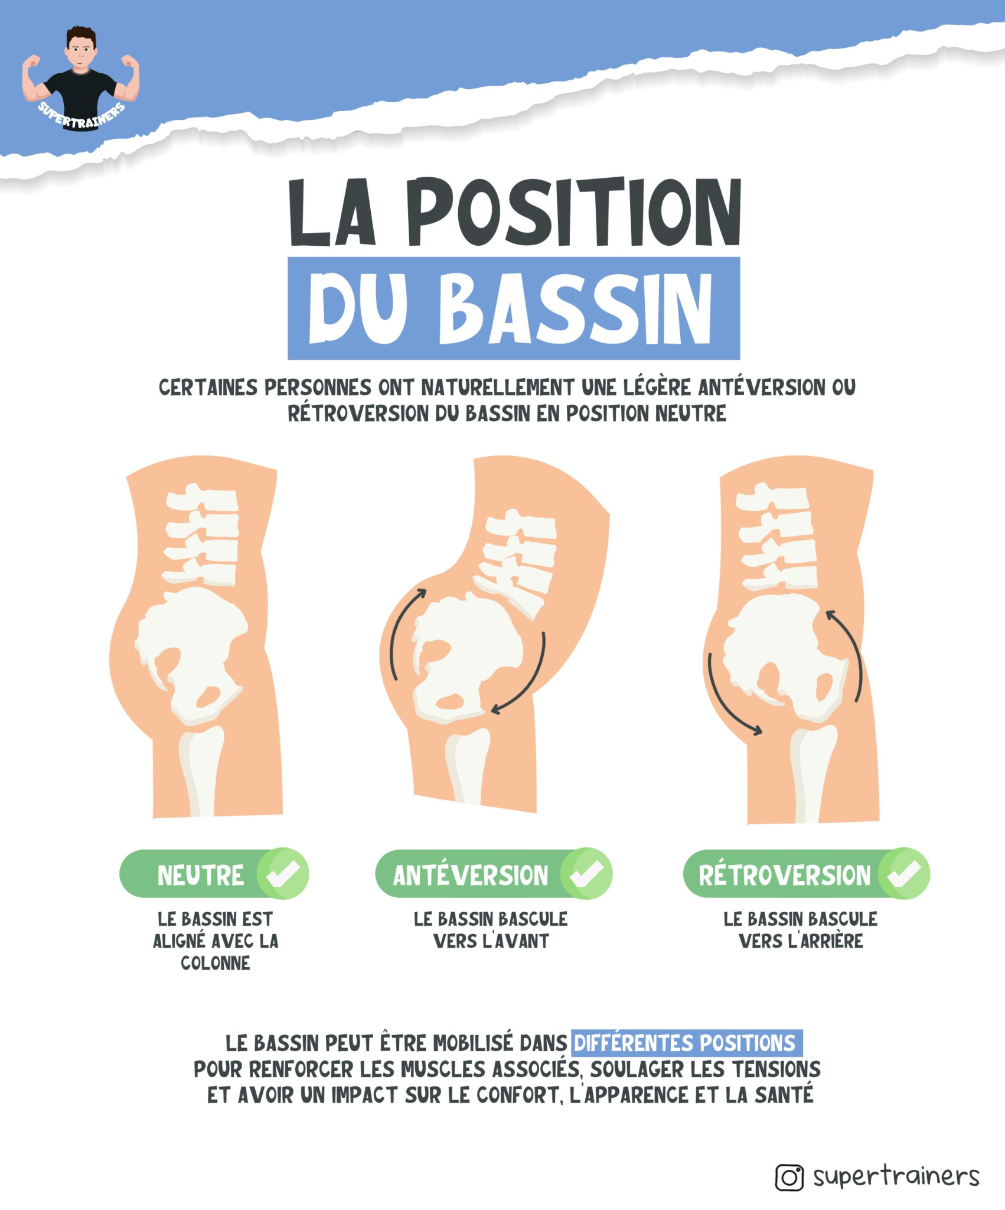
Antéversion / Rétroversion du bassin (important sur les mouvements de gainage, les ischios serviette, reverse nordic... et tout mouvement qui engage le bassin)

Séance fractionné piste (Durée : 1h)
Exercice |  | Série(s) | Reps | Charge (kg) | Tempo (s) | Récup | RPE | Consignes / Explications
A. Echauffement & travail de pied |  | - | - | - | - | 30' | 6 | 30s entre chaque exo (voir encadré dédié), objectif -> pas de blessure
3 min de recup passive

Séance fractionné piste (Durée : 1h)
Exercice |  | Série(s) | Reps | Charge (kg) | Tempo (s) | Récup | RPE | Consignes / Explications
A. Echauffement & travail de pied |  | - | - | - | - | 30' | 6 | 30s entre chaque exo (voir encadré dédié), objectif -> pas de blessure
3 min de recup passive

B. BLOC 1 : (4x400m) |  | 2 | 5 | 400m | gestion allure | 2' | 9 | Ta recup se fait en passive, en marchant
 |  | CONSIGNE : A realiser entre 1'25 et 1'35 MAXIMUM. Note tes temps. |  |  |  |  |  | Tps 1 : | Tps 2 : | Tps 3 : | Tps 4 :

5 min de recup passive

C. BLOC 2 : (8x50m) |  | 2 | 9 | 50m | vitesse | 30" | 10 | Recup en actif, ici gère ta vitesse pour pas t'épuiser, récup courte

Séance fractionné piste (Durée : 1h)
Exercice |  | Série(s) | Reps | Charge (kg) | Tempo (s) | Récup | RPE | Consignes / Explications
A. Echauffement & travail de pied |  | - | - | - | - | 30' | 6 | 30s entre chaque exo (voir encadré dédié), objectif -> pas de blessure
3 min de recup passive

B. BLOC 1 : (4x400m) |  | 2 | 5 | 400m | gestion allure | 2' | 9 | Ta recup se fait en passive, en marchant

Poids
Fluctuations du poids sur 8 semaines

Date | Poids | Pourcentage | % total
2025-10-06 |  | - | -
 |  | #DIV/0! | #DIV/0!
 |  | #DIV/0! | #DIV/0!
 |  | #DIV/0! | #DIV/0!
 |  | #DIV/0! | #DIV/0!
 |  | #DIV/0! | #DIV/0!
 |  | #DIV/0! | #DIV/0!
 |  | #DIV/0! | #DIV/0!
 |  | #DIV/0! | #DIV/0!

